상품제안서
아이논 스마트 LED스탠드 IN-LS002 | 상품코드: S02010

 |  |  |  |  |  |  | 02-713-8555 | www.synergygift.co.kr
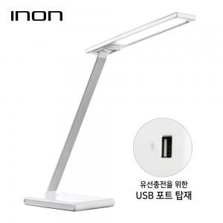

【상세/제작정보】

【인쇄/포장옵션】 | 실크 / 포장지포장

【공급단가】 | 수량 | 30~ | 50~ | 100~ | 500~ | 1,000~
*VAT별도 | 단가 | 25,520원 | 24,570원 | 23,630원 | 22,680원 | 22,110원

【상품 URL】 | https://www.synergygift.co.kr:443/src/goods_detail.php?gdno=2144

